상품제안서
컬러 네오프렌 손잡이 노트북파우치 | 상품코드: S37379

 |  |  |  |  |  |  | 02-713-8555 | www.synergygift.co.kr
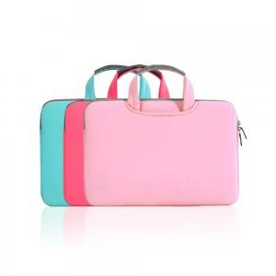

【상세/제작정보】

【인쇄/포장옵션】 | 실크 / 포장불가능

【공급단가】 | 수량 | 50~ | 100~ | 500~ | 1,000~ | 2,000~
*VAT별도 | 13인치 | 7,800원 | 7,680원 | 7,500원 | 7,200원 | 6,900원
 | 15.4인치 | 8,270원 | 8,140원 | 7,950원 | 7,630원 | 7,310원
 | 15.6인치 | 9,100원 | 8,960원 | 8,750원 | 8,400원 | 8,050원

【상품 URL】 | https://www.synergygift.co.kr:443/src/goods_detail.php?gdno=37379

